TC_01
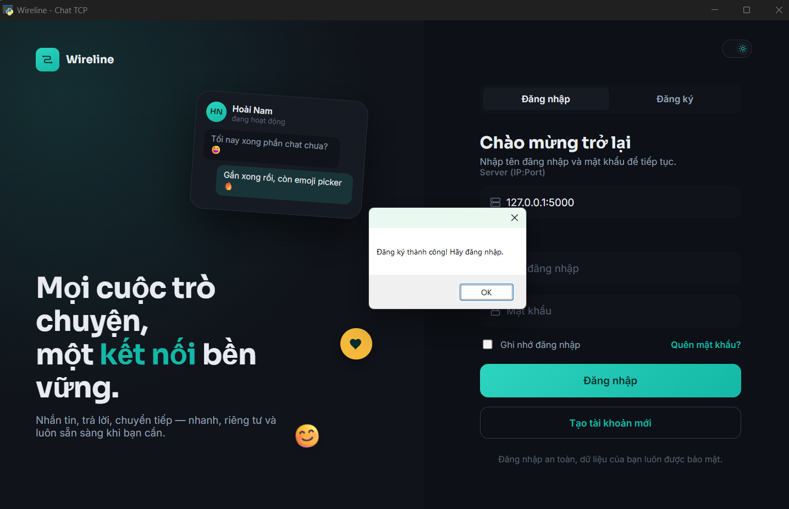
TC_01

TC_02
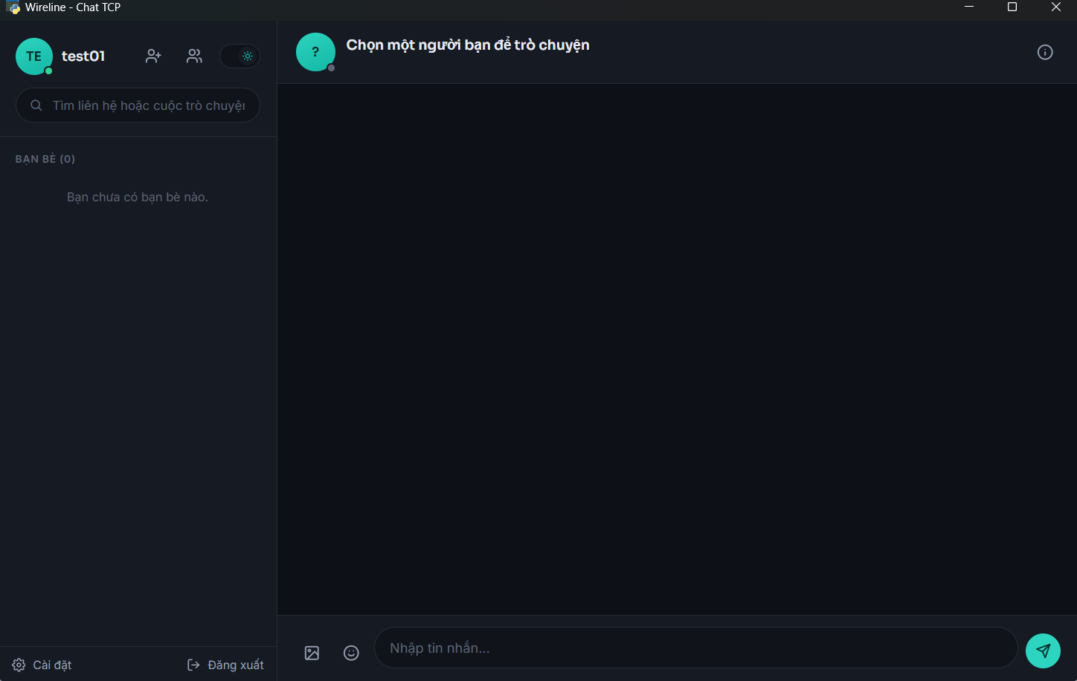
TC_02

Minh chứng là hình ảnh/code/kết quả chạy test, giao diện hiển thị hoặc log trong hệ thống.

TC_03
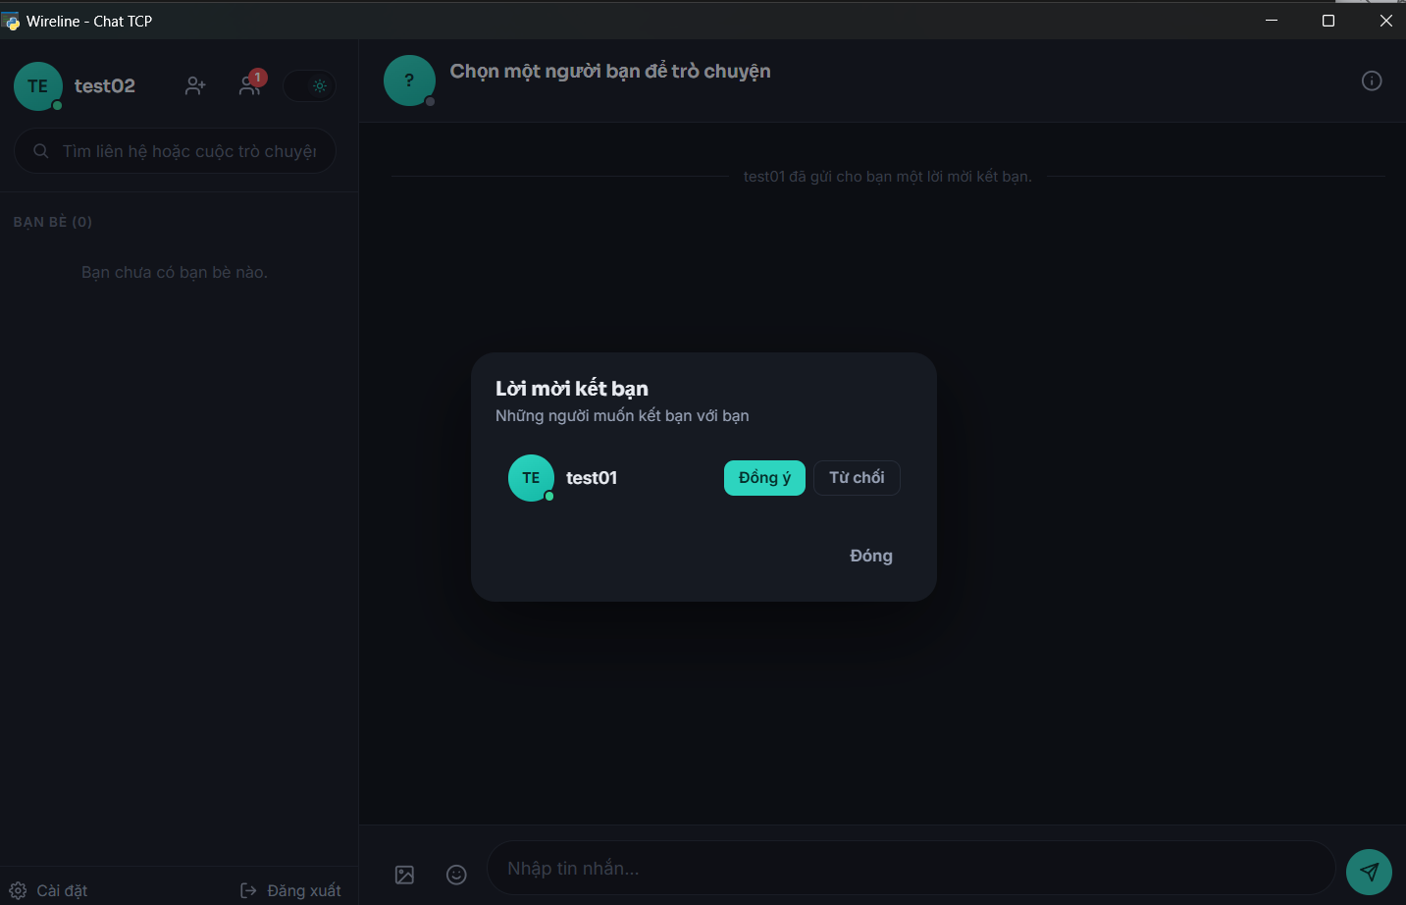
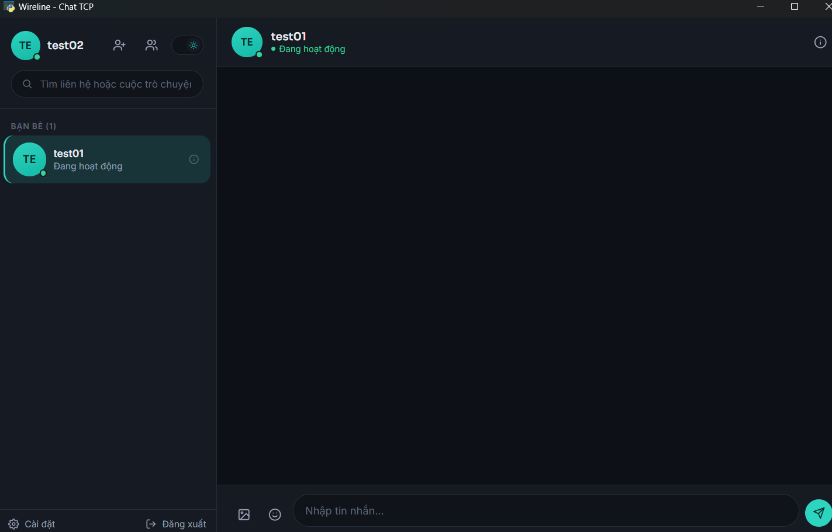
TC_03
Cung cấp minh chứng tại đây.
Minh chứng là hình ảnh/code/kết quả chạy test, giao diện hiển thị hoặc log trong hệ thống.

TC_04
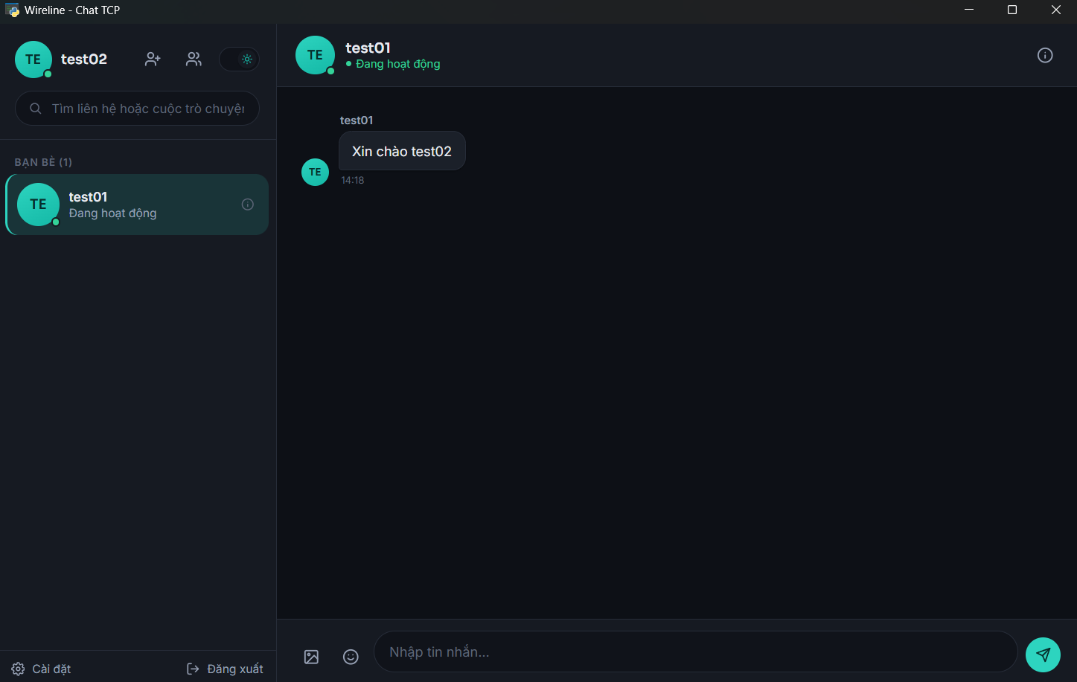
TC_04

TC_05
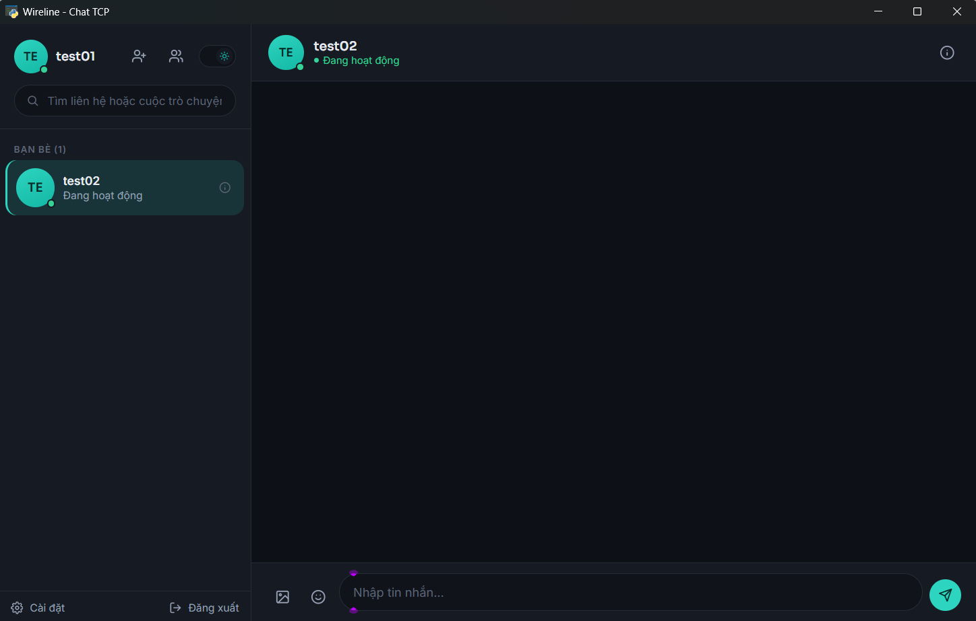
TC_05

Khi đăng xuất: test02 biến mất hoặc chuyển offline.


Khi đăng nhập lại: test02 xuất hiện online.

TC_06
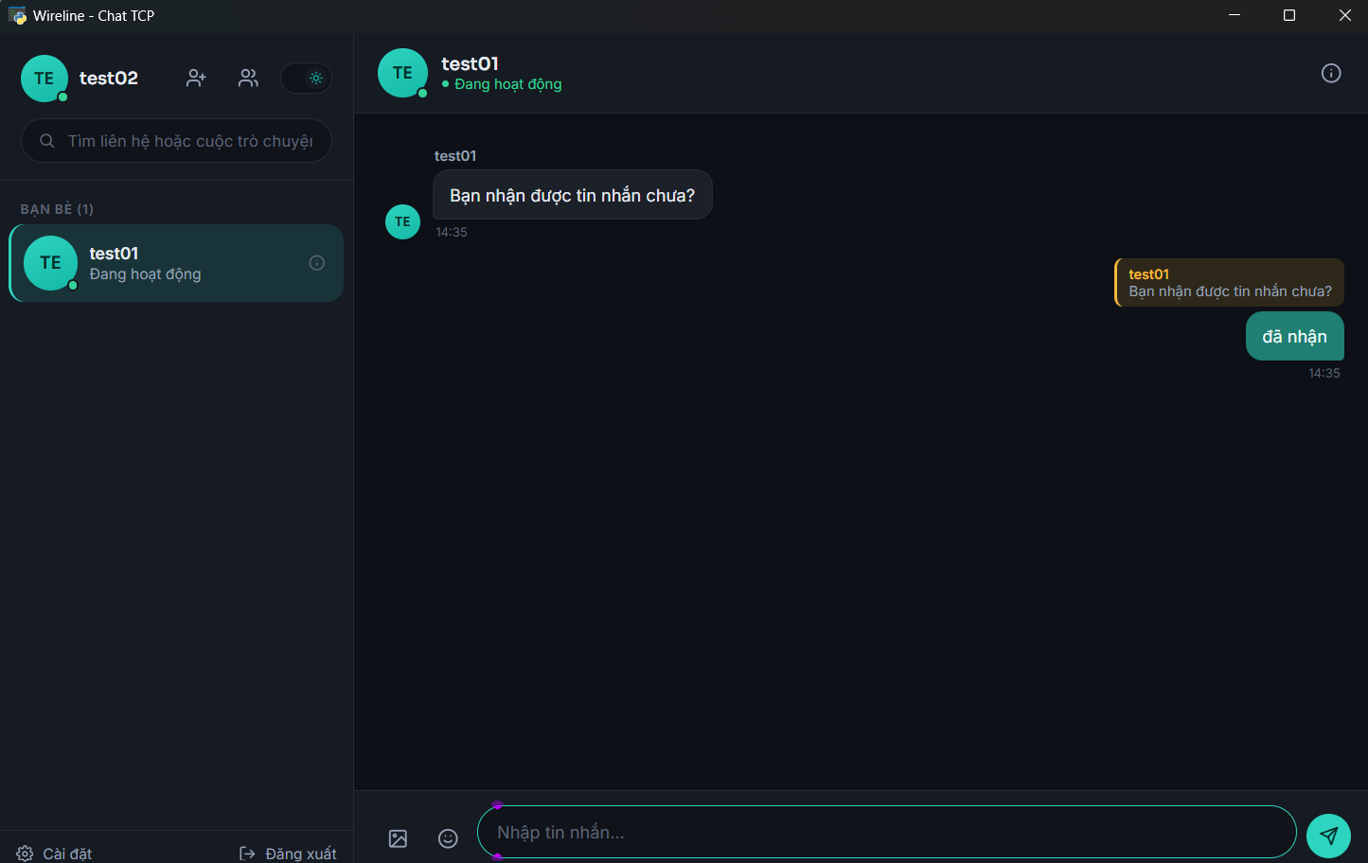
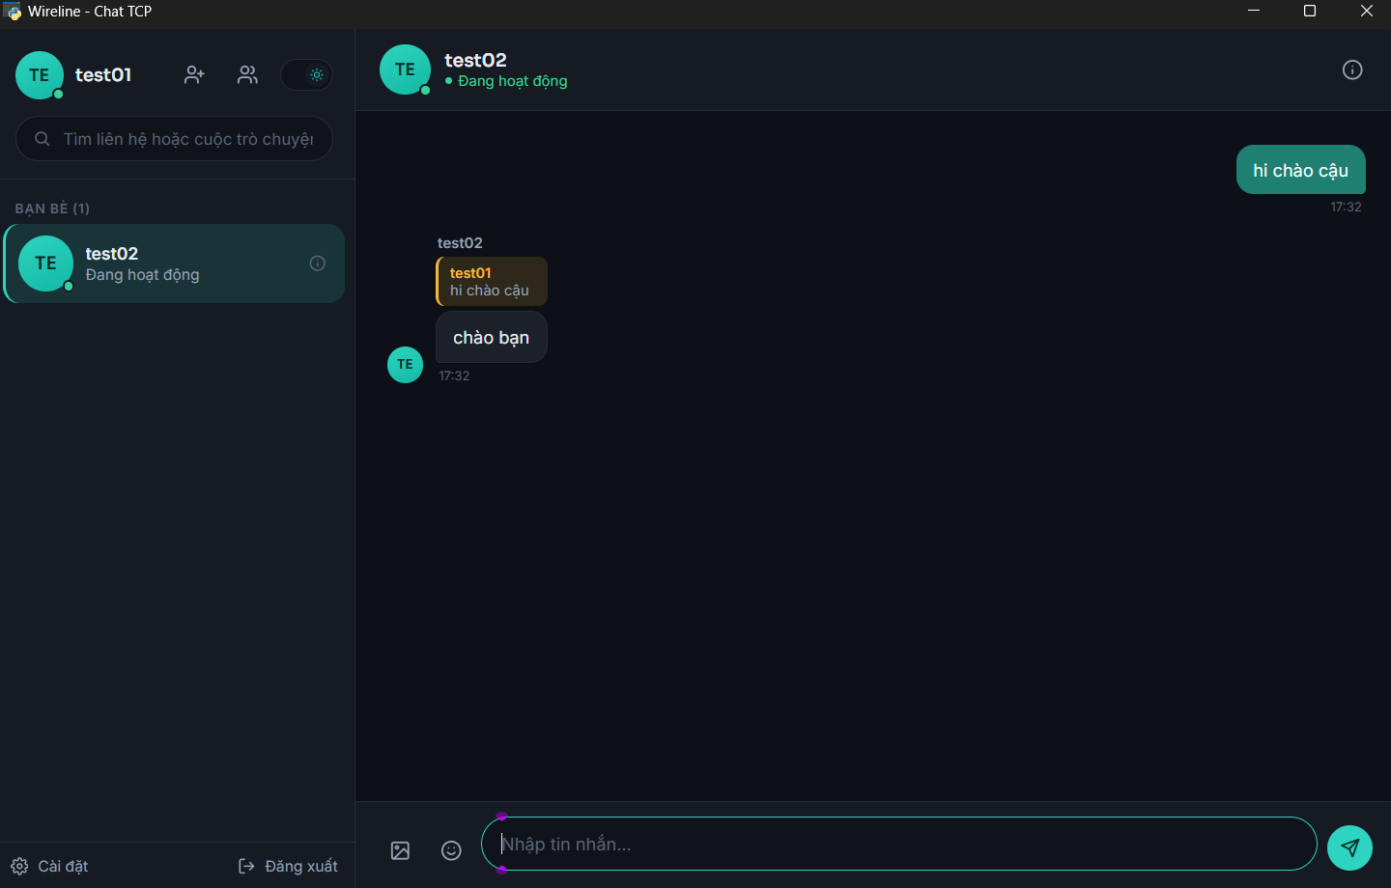
TC_06 | TC_06
Cung cấp minh chứng tại đây.
Minh chứng là hình ảnh/code/kết quả chạy test, giao diện hiển thị hoặc log trong hệ thống.

TC_07
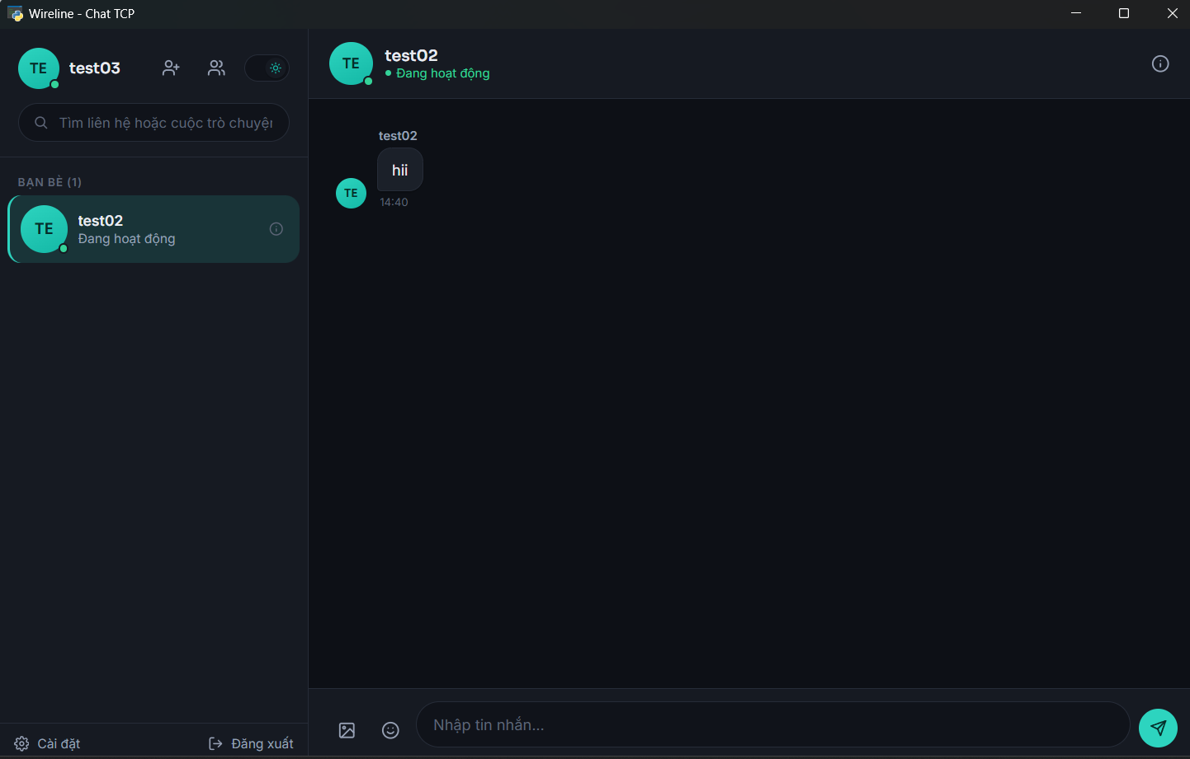
TC_07
Chọn một tin nhắn đã nhận, nhấn Forward, chọn người nhận và xác nhận gửi.

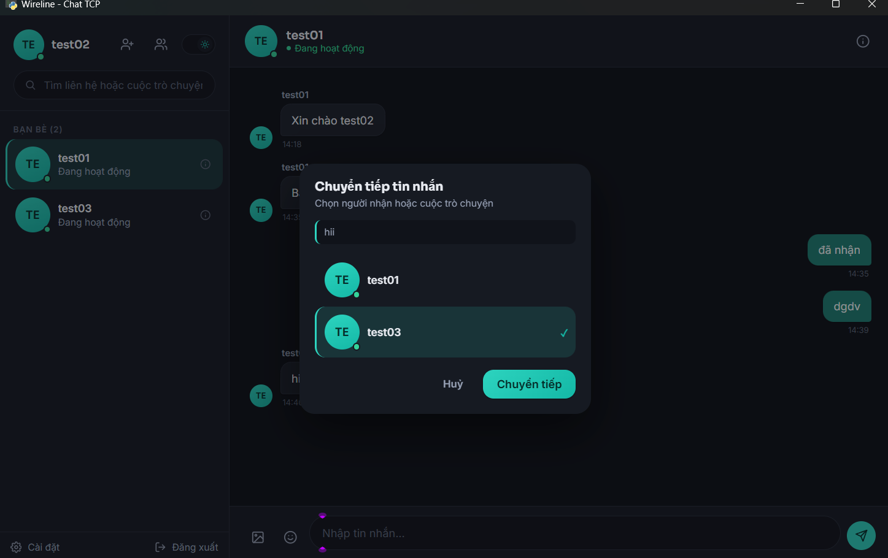

Người nhânj nhận đúng tin nhắn đã được gửi

TC_08
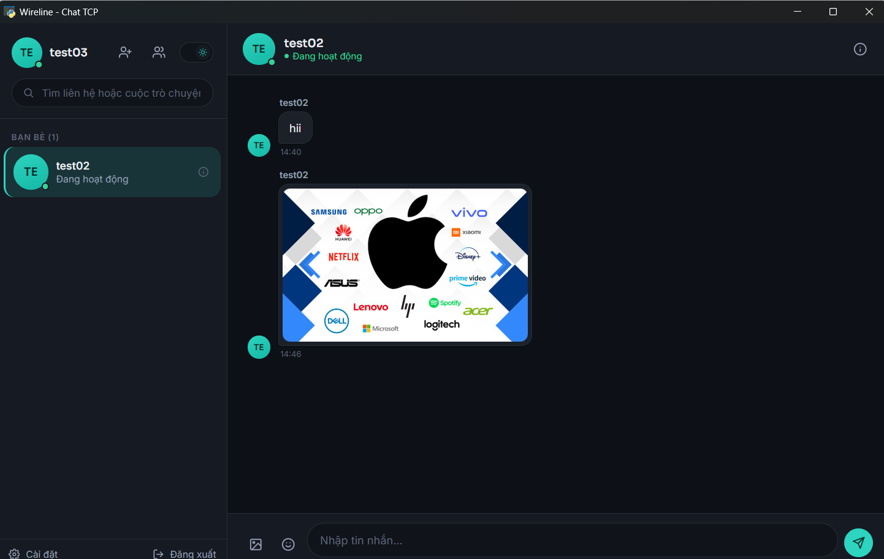
TC_08

Kiểm tra và gửi ảnh

TC_10
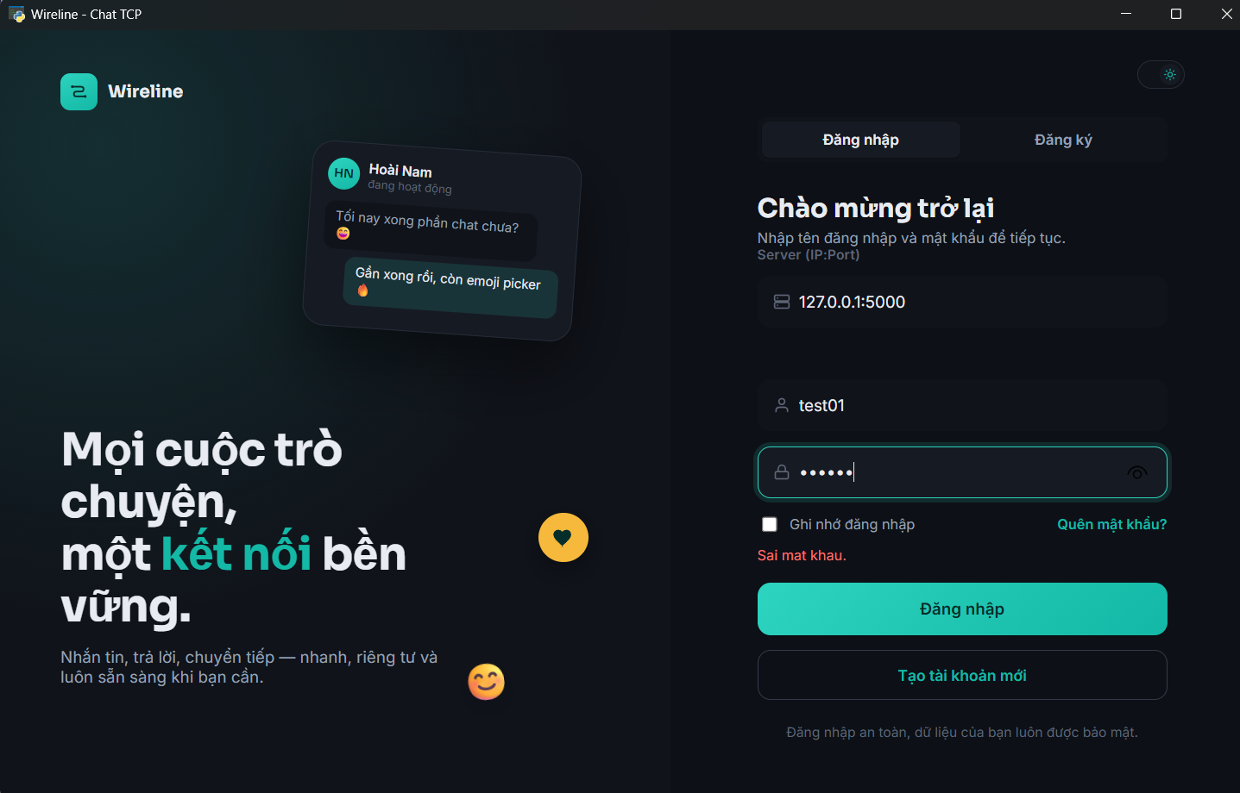
TC_10
Cung cấp minh chứng tại đây.
Minh chứng là hình ảnh/code/kết quả chạy test, giao diện hiển thị hoặc log trong hệ thống.

TC_11
TC_11
Cung cấp minh chứng tại đây.
Minh chứng là hình ảnh/code/kết quả chạy test, giao diện hiển thị hoặc log trong hệ thống.
Gửi tin nhắn người nhận offline

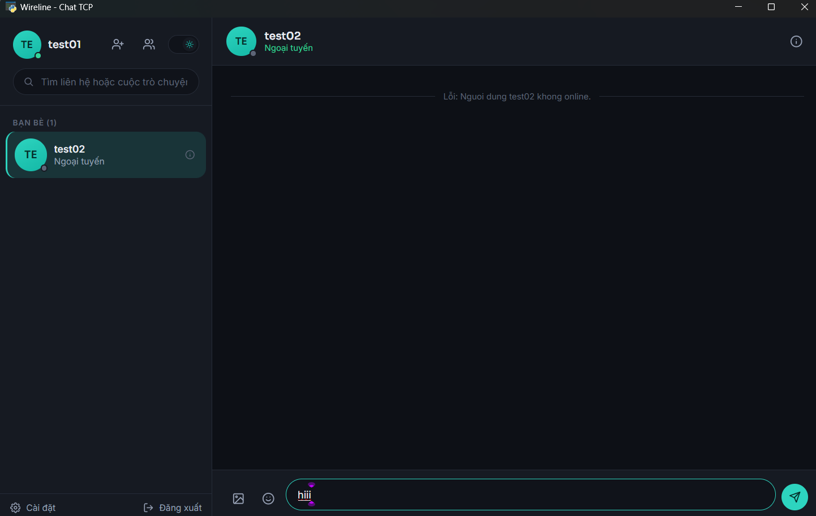

Log server

TC_12
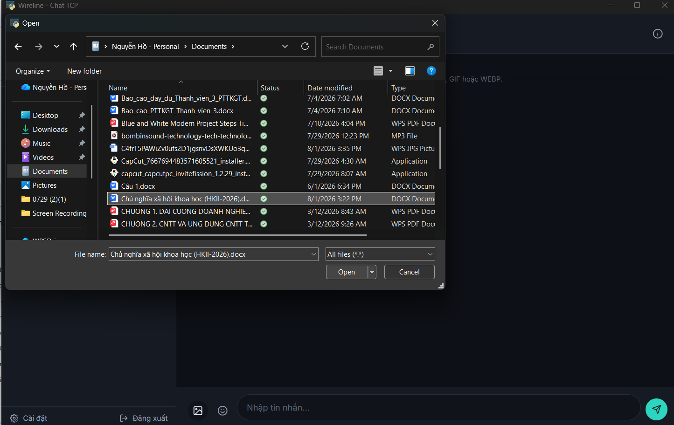
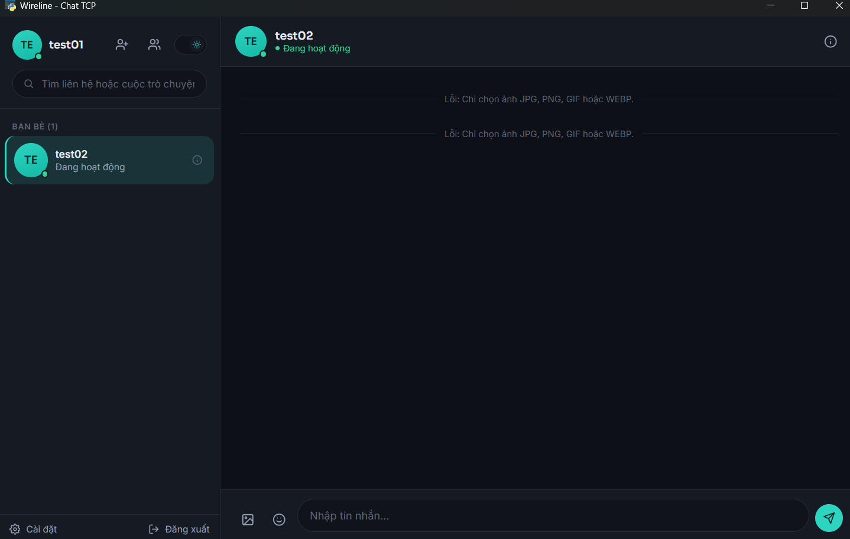
TC_12
Cung cấp minh chứng tại đây.
Minh chứng là hình ảnh/code/kết quả chạy test, giao diện hiển thị hoặc log trong hệ thống.

TC_14
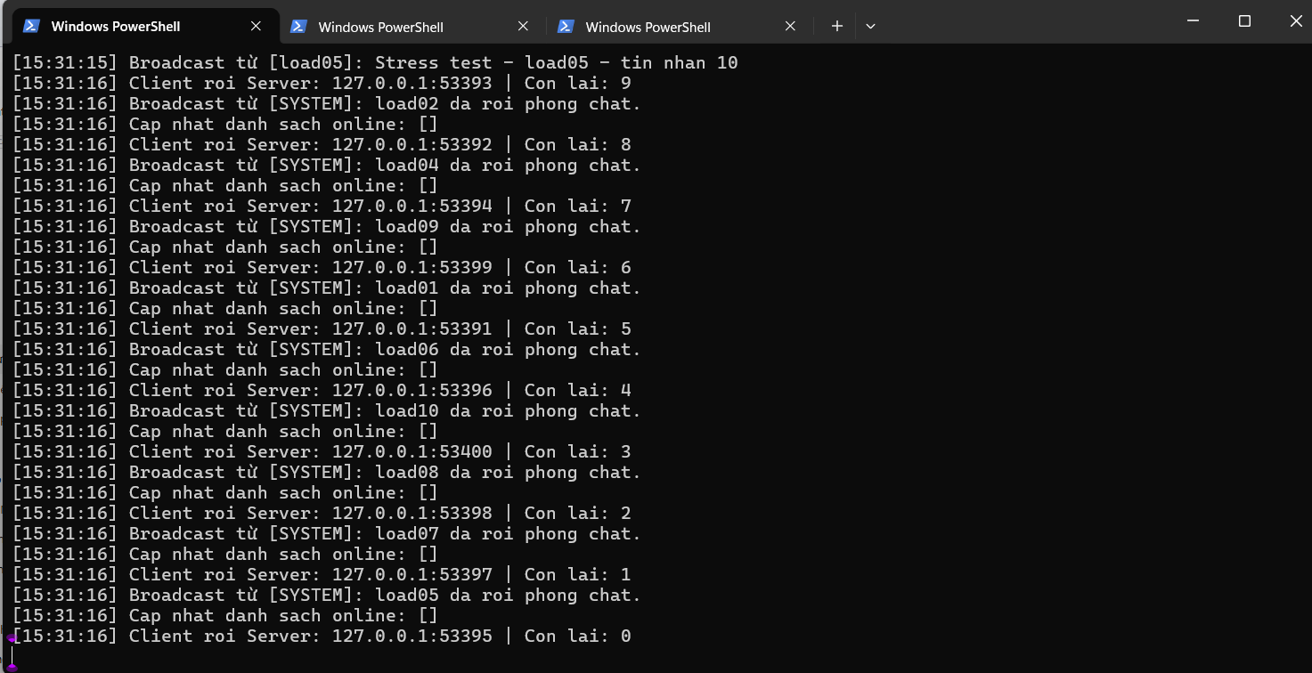
TC_14
Cung cấp minh chứng tại đây.
Minh chứng là hình ảnh/code/kết quả chạy test, giao diện hiển thị hoặc log trong hệ thống.
Kết quả stress test

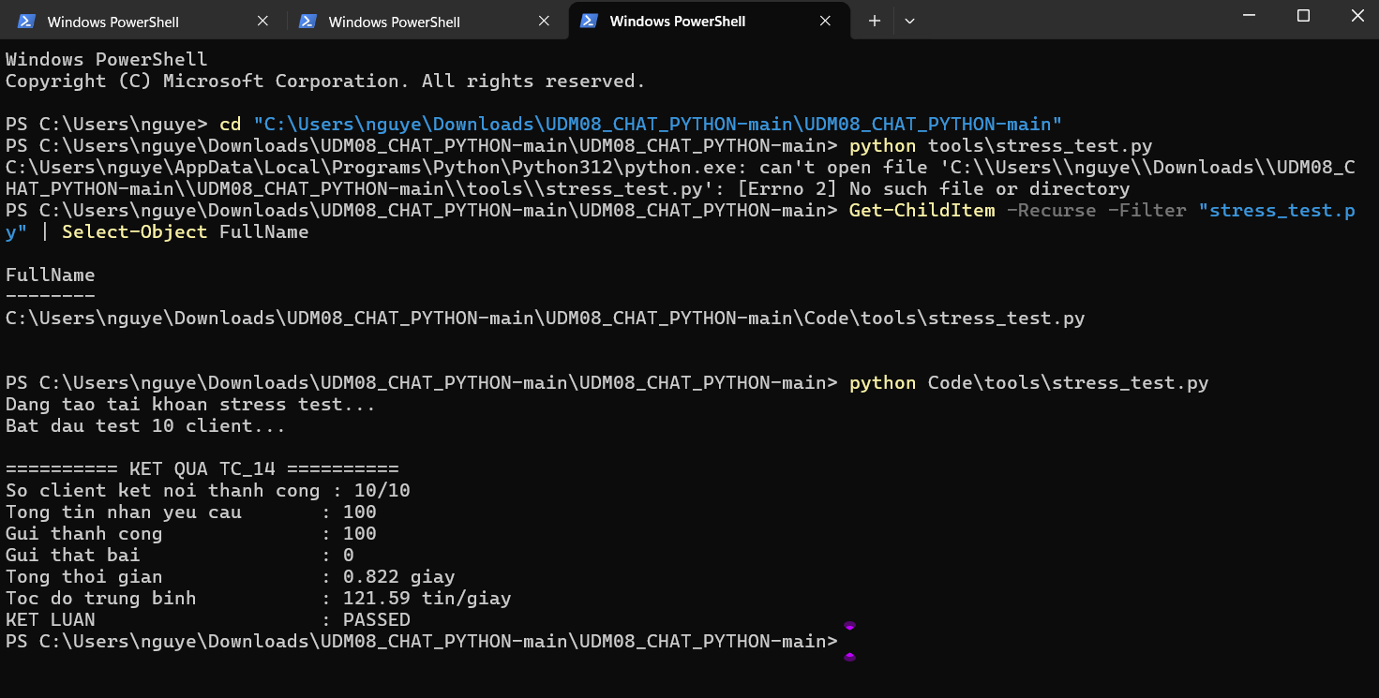

Log server sau stress test

TC_15
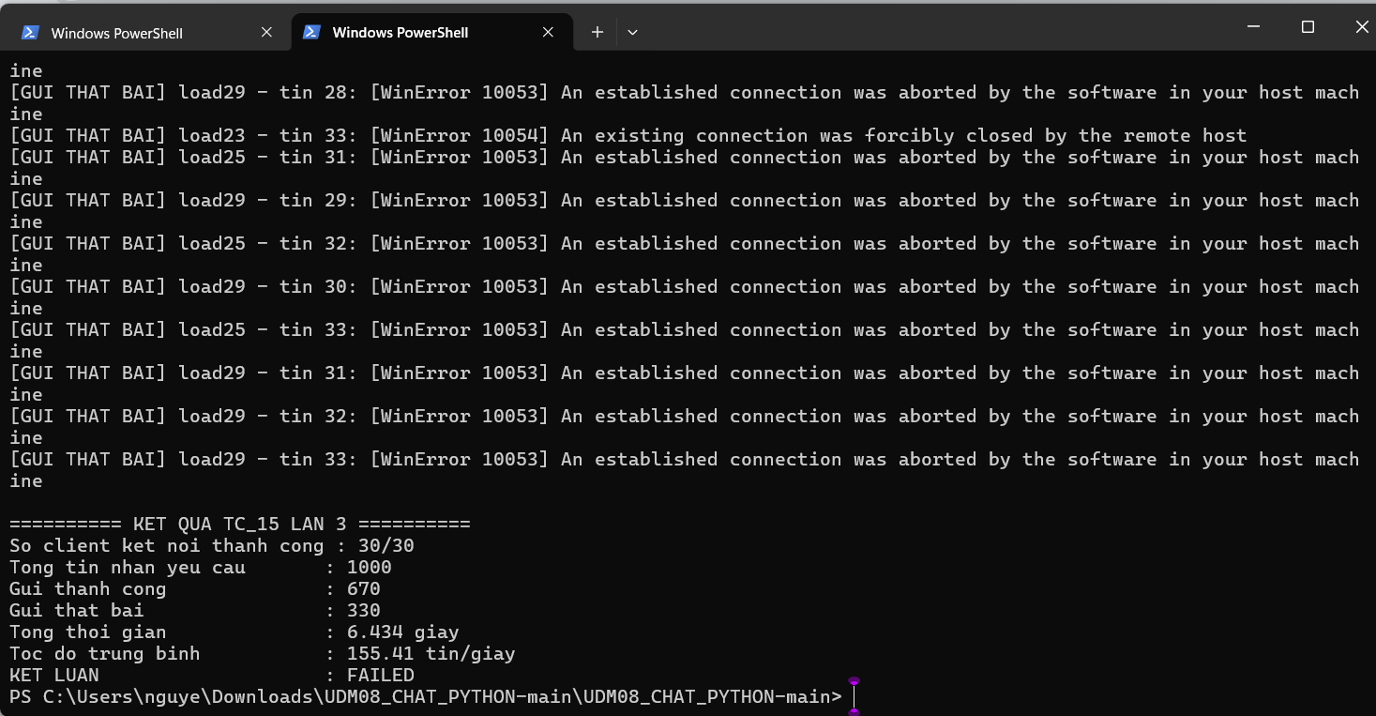
TC_15
Cung cấp minh chứng tại đây.
Minh chứng là hình ảnh/code/kết quả chạy test, giao diện hiển thị hoặc log trong hệ thống.

Kết quả test lần 1
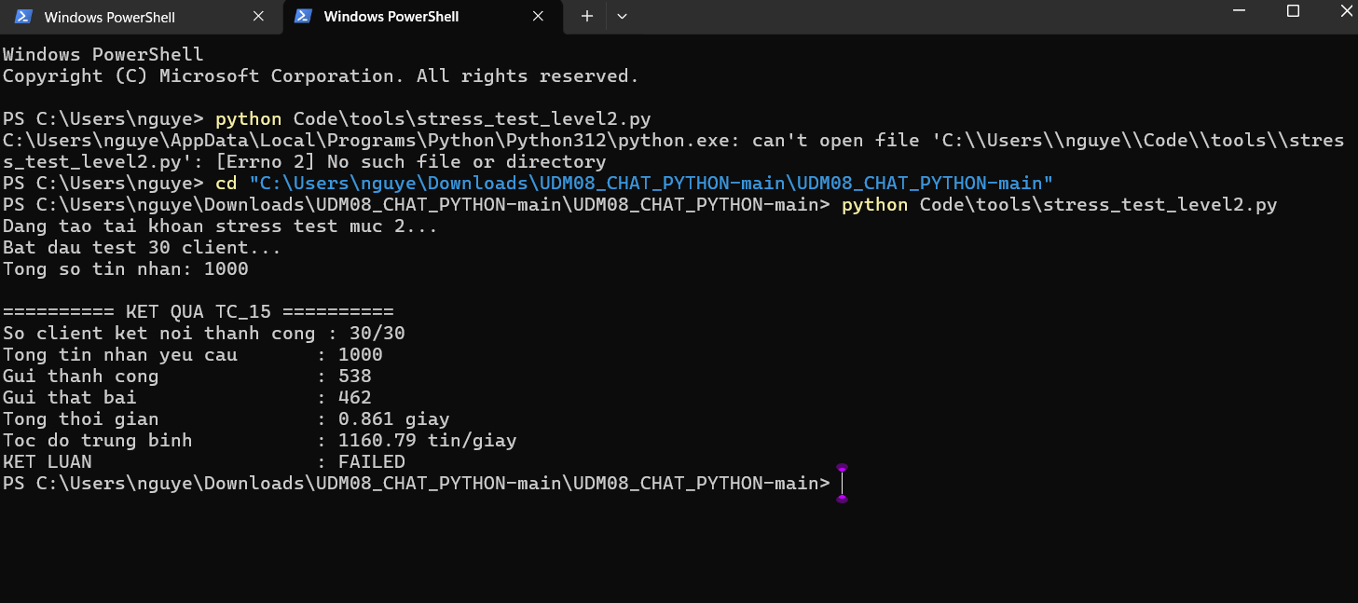

Kết quả test lần 2
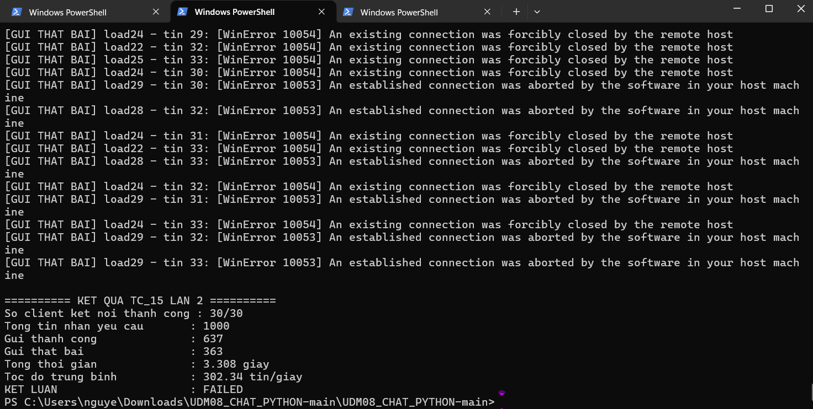

Kết quả test lần 3

TC_16
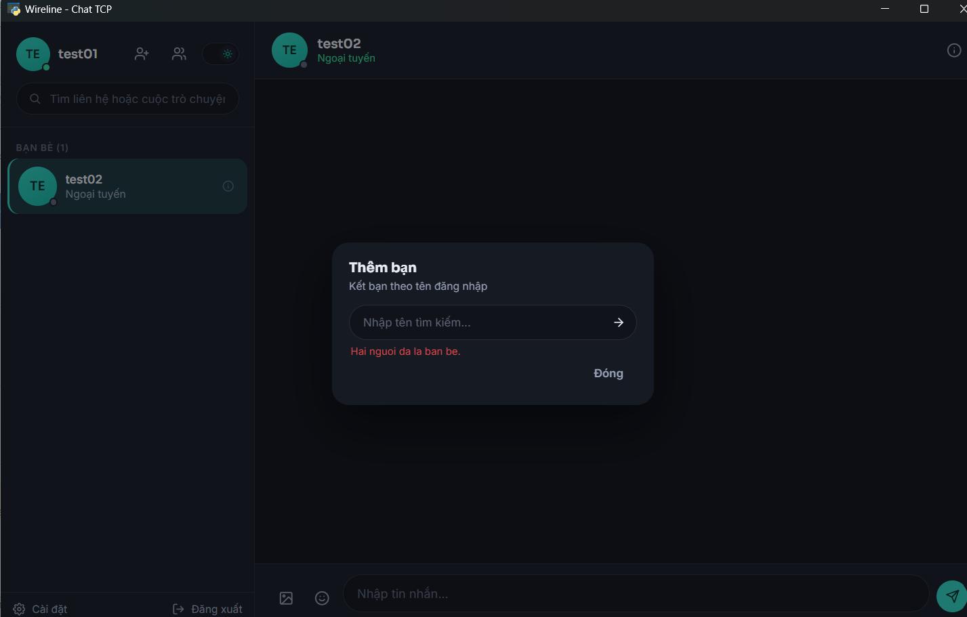
TC_16
Cung cấp minh chứng tại đây.
Minh chứng là hình ảnh/code/kết quả chạy test, giao diện hiển thị hoặc log trong hệ thống.

Kiểm tra lời mời kết bạn trùng

